Exe3
Número | Nome | Secção | Idade | Vencimento | Faltas

11001 | Abel | Pediatria | 26 | 778.12 € | 5
11002 | Ana | Cirurgia | 45 | 598.56 € | 3
11003 | Sofia | Obstetrícia | 54 | 390.26 € | 4
11004 | Carla | Cardiologia | 33 | 1,251.98 € | 2
11005 | José | Dermatologia | 27 | 723.26 € | 4
11006 | Emídio | Ginecologia | 32 | 1,421.35 € | 2
11007 | Luísa | Hematologia | 19 | 618.51 € | 3
11008 | Jorge | Cardiologia | 23 | 785.61 € | 4
11009 | Inês | Cirurgia | 49 | 1,067.43 € | 2
11010 | Paulo | Pediatria | 57 | 1,202.10 € | 1

Questão 1 | Qual é a média dos vencimentos dos funcionários? |  |  |  | 883.72 €

Questão 2 | Qual é a idade do funcionário mais velho? |  |  |  | 57

Questão 3 | Qual é a idade do funcionário mais Novo? |  |  |  | 19

Questão 4 | Nº total de faltas dos funcionários |  |  |  | 30

Questão 5 | Quantos funcionários tem mais do que 3 faltas? |  |  |  | 4

Questão 6 | Qual é o total dos vencimentos para os funcionários que tem mais do que 40 anos? |  |  |  | 3,258.35 €

Questão 7 | Usando apenas uma fórmula na célula D31 e E31, obtenha os seguintes dados para os funcionários:

 |  | Nome | Secção
 | 11005 | José | Dermatologia
 | 11001 | Abel | Pediatria
 | 11010 | Paulo | Pediatria

Questão 8 | Os funcionários são aumentados em 10% se tiverem um ordenado inferior a 1000 € e 5% se tiverem um ordenado igual ou superior a 1000 €.

Indique para cada funcionário a respectiva percentagem de aumento.

Calcule o novo vencimento do funcionário tendo em conta a percentagem de aumento. Este novo vencimento só será aplicado se o funcionário não tiver mais de 2 faltas. Nesse caso, o vencimento permanecerá o mesmo.
 | 10% / 5% | Novo vencimento
Abel | 10% | 778.12 €
Ana | 10% | 598.56 €
Sofia | 5% | 1,262.21 €
Carla | 10% | 598.56 €
José | 10% | 723.26 €
Emídio | 10% | 598.56 €
Luísa | 5% | 1,067.43 €
Jorge | 10% | 598.56 €
Inês | 10% | 598.56 €
Paulo | 5% | 1,262.21 €

Questão 9 | Construa o seguinte gráfico

Resultados
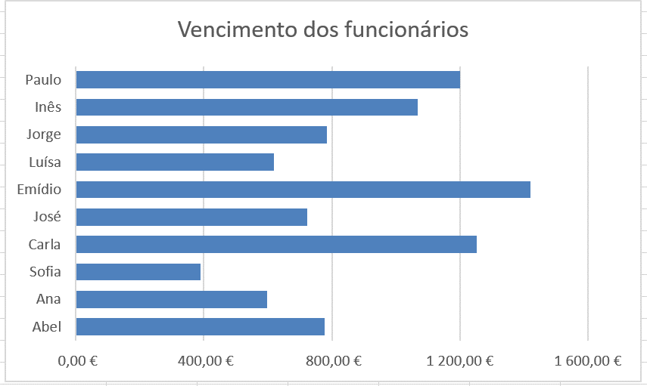
Número | Nome | Secção | Idade | Vencimento | Faltas

11001 | Abel | Pediatria | 26 | 778.12 € | 5
11002 | Ana | Cirurgia | 45 | 598.56 € | 3
11003 | Sofia | Obstetrícia | 54 | 390.26 € | 4
11004 | Carla | Cardiologia | 33 | 1,251.98 € | 2
11005 | José | Dermatologia | 27 | 723.26 € | 4
11006 | Emídio | Ginecologia | 32 | 1,421.35 € | 2
11007 | Luísa | Hematologia | 19 | 618.51 € | 3
11008 | Jorge | Cardiologia | 23 | 785.61 € | 4
11009 | Inês | Cirurgia | 49 | 1,067.43 € | 2
11010 | Paulo | Pediatria | 57 | 1,202.10 € | 1

Questão 1 | Qual é a média dos vencimentos dos funcionários? |  |  |  | 883.72 €

Questão 2 | Qual é a idade do funcionário mais velho? |  |  |  | 57

Questão 3 | Qual é a idade do funcionário mais Novo? |  |  |  | 19

Questão 4 | Nº total de faltas dos funcionários |  |  |  | 30

Questão 5 | Quantos funcionários tem mais do que 3 faltas? |  |  |  | 4

Questão 6 | Qual é o total dos vencimentos para os funcionários que tem mais do que 40 anos? |  |  |  | 3,258.35 €

Questão 7 | Usando apenas uma fórmula na célula D31, obtenha os seguintes dados para os funcionários:

 |  | Nome | Secção
 | 11005 | José | Dermatologia
 | 11001 | Abel | Pediatria
 | 11010 | Paulo | Pediatria

Questão 8 | Os funcionários são aumentados em 10% se tiverem um ordenado inferior a 1000 € e 5% se tiverem um ordenado igual ou superior a 1000 €.

Indique para cada funcionário a respectiva percentagem de aumento.

Calcule o novo vencimento do funcionário tendo em conta a percentagem de aumento. Este novo vencimento só será aplicado se o funcionário não tiver mais de 2 faltas. Nesse caso, o vencimento permanecerá o mesmo.
 | 10% / 5% | Novo vencimento
Abel | 10% | 778.12 €
Ana | 10% | 598.56 €
Sofia | 10% | 390.26 €
Carla | 5% | 1,314.58 €
José | 10% | 723.26 €
Emídio | 5% | 1,492.42 €
Luísa | 10% | 618.51 €
Jorge | 10% | 785.61 €
Inês | 5% | 1,120.80 €
Paulo | 5% | 1,262.21 €

Questão 9 | Construa o seguinte gráfico

